LevelC_电能量市场出清电价
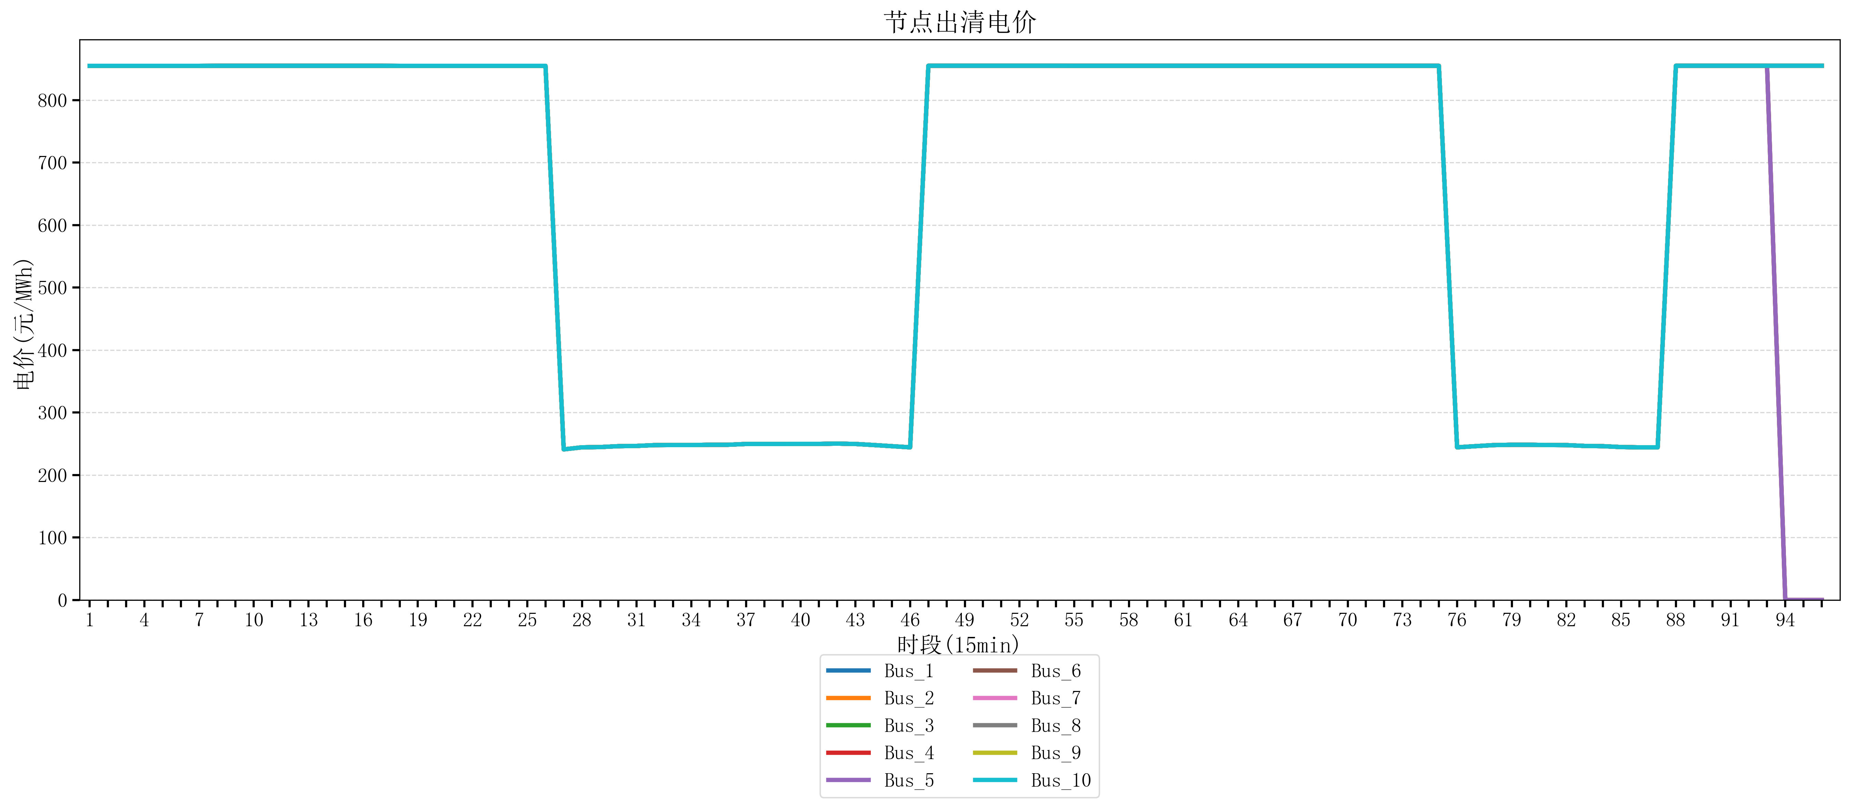
节点编号 | 电价类型 | 时段1 | 时段2 | 时段3 | 时段4 | 时段5 | 时段6 | 时段7 | 时段8 | 时段9 | 时段10 | 时段11 | 时段12 | 时段13 | 时段14 | 时段15 | 时段16 | 时段17 | 时段18 | 时段19
id | price_type | t1 | t2 | t3 | t4 | t5 | t6 | t7 | t8 | t9 | t10 | t11 | t12 | t13 | t14 | t15 | t16 | t17 | t18 | t19
str | str | float64 | float64 | float64 | float64 | float64 | float64 | float64 | float64 | float64 | float64 | float64 | float64 | float64 | float64 | float64 | float64 | float64 | float64 | float64
Bus_1 | 电能量电价 | 854.79162105 | 854.79162105 | 854.79162105 | 854.79162105 | 854.79162105 | 854.79162105 | 854.79162105 | 854.88856 | 854.88856 | 854.88856 | 854.88856 | 854.88856 | 854.88856 | 854.88856 | 854.88856 | 854.88856 | 854.88856 | 854.79162105 | 854.79162105
Bus_2 | 电能量电价 | 854.79162105 | 854.79162105 | 854.79162105 | 854.79162105 | 854.79162105 | 854.79162105 | 854.79162105 | 854.88856 | 854.88856 | 854.88856 | 854.88856 | 854.88856 | 854.88856 | 854.88856 | 854.88856 | 854.88856 | 854.88856 | 854.79162105 | 854.79162105
Bus_3 | 电能量电价 | 854.79162105 | 854.79162105 | 854.79162105 | 854.79162105 | 854.79162105 | 854.79162105 | 854.79162105 | 854.88856 | 854.88856 | 854.88856 | 854.88856 | 854.88856 | 854.88856 | 854.88856 | 854.88856 | 854.88856 | 854.88856 | 854.79162105 | 854.79162105
Bus_4 | 电能量电价 | 854.79162105 | 854.79162105 | 854.79162105 | 854.79162105 | 854.79162105 | 854.79162105 | 854.79162105 | 854.88856 | 854.88856 | 854.88856 | 854.88856 | 854.88856 | 854.88856 | 854.88856 | 854.88856 | 854.88856 | 854.88856 | 854.79162105 | 854.79162105
Bus_5 | 电能量电价 | 854.79162105 | 854.79162105 | 854.79162105 | 854.79162105 | 854.79162105 | 854.79162105 | 854.79162105 | 854.88856 | 854.88856 | 854.88856 | 854.88856 | 854.88856 | 854.88856 | 854.88856 | 854.88856 | 854.88856 | 854.88856 | 854.79162105 | 854.79162105
Bus_6 | 电能量电价 | 854.79162105 | 854.79162105 | 854.79162105 | 854.79162105 | 854.79162105 | 854.79162105 | 854.79162105 | 854.88856 | 854.88856 | 854.88856 | 854.88856 | 854.88856 | 854.88856 | 854.88856 | 854.88856 | 854.88856 | 854.88856 | 854.79162105 | 854.79162105
Bus_7 | 电能量电价 | 854.79162105 | 854.79162105 | 854.79162105 | 854.79162105 | 854.79162105 | 854.79162105 | 854.79162105 | 854.88856 | 854.88856 | 854.88856 | 854.88856 | 854.88856 | 854.88856 | 854.88856 | 854.88856 | 854.88856 | 854.88856 | 854.79162105 | 854.79162105
Bus_8 | 电能量电价 | 854.79162105 | 854.79162105 | 854.79162105 | 854.79162105 | 854.79162105 | 854.79162105 | 854.79162105 | 854.88856 | 854.88856 | 854.88856 | 854.88856 | 854.88856 | 854.88856 | 854.88856 | 854.88856 | 854.88856 | 854.88856 | 854.79162105 | 854.79162105
Bus_9 | 电能量电价 | 854.79162105 | 854.79162105 | 854.79162105 | 854.79162105 | 854.79162105 | 854.79162105 | 854.79162105 | 854.88856 | 854.88856 | 854.88856 | 854.88856 | 854.88856 | 854.88856 | 854.88856 | 854.88856 | 854.88856 | 854.88856 | 854.79162105 | 854.79162105
Bus_10 | 电能量电价 | 854.79162105 | 854.79162105 | 854.79162105 | 854.79162105 | 854.79162105 | 854.79162105 | 854.79162105 | 854.88856 | 854.88856 | 854.88856 | 854.88856 | 854.88856 | 854.88856 | 854.88856 | 854.88856 | 854.88856 | 854.88856 | 854.79162105 | 854.79162105
Bus_11 | 电能量电价 | 854.79162105 | 854.79162105 | 854.79162105 | 854.79162105 | 854.79162105 | 854.79162105 | 854.79162105 | 854.88856 | 854.88856 | 854.88856 | 854.88856 | 854.88856 | 854.88856 | 854.88856 | 854.88856 | 854.88856 | 854.88856 | 854.79162105 | 854.79162105
Bus_12 | 电能量电价 | 854.79162105 | 854.79162105 | 854.79162105 | 854.79162105 | 854.79162105 | 854.79162105 | 854.79162105 | 854.88856 | 854.88856 | 854.88856 | 854.88856 | 854.88856 | 854.88856 | 854.88856 | 854.88856 | 854.88856 | 854.88856 | 854.79162105 | 854.79162105
Bus_13 | 电能量电价 | 854.79162105 | 854.79162105 | 854.79162105 | 854.79162105 | 854.79162105 | 854.79162105 | 854.79162105 | 854.88856 | 854.88856 | 854.88856 | 854.88856 | 854.88856 | 854.88856 | 854.88856 | 854.88856 | 854.88856 | 854.88856 | 854.79162105 | 854.79162105
Bus_14 | 电能量电价 | 854.79162105 | 854.79162105 | 854.79162105 | 854.79162105 | 854.79162105 | 854.79162105 | 854.79162105 | 854.88856 | 854.88856 | 854.88856 | 854.88856 | 854.88856 | 854.88856 | 854.88856 | 854.88856 | 854.88856 | 854.88856 | 854.79162105 | 854.79162105
Bus_15 | 电能量电价 | 854.79162105 | 854.79162105 | 854.79162105 | 854.79162105 | 854.79162105 | 854.79162105 | 854.79162105 | 854.88856 | 854.88856 | 854.88856 | 854.88856 | 854.88856 | 854.88856 | 854.88856 | 854.88856 | 854.88856 | 854.88856 | 854.79162105 | 854.79162105
Bus_16 | 电能量电价 | 854.79162105 | 854.79162105 | 854.79162105 | 854.79162105 | 854.79162105 | 854.79162105 | 854.79162105 | 854.88856 | 854.88856 | 854.88856 | 854.88856 | 854.88856 | 854.88856 | 854.88856 | 854.88856 | 854.88856 | 854.88856 | 854.79162105 | 854.79162105
Bus_17 | 电能量电价 | 854.79162105 | 854.79162105 | 854.79162105 | 854.79162105 | 854.79162105 | 854.79162105 | 854.79162105 | 854.88856 | 854.88856 | 854.88856 | 854.88856 | 854.88856 | 854.88856 | 854.88856 | 854.88856 | 854.88856 | 854.88856 | 854.79162105 | 854.79162105
Bus_18 | 电能量电价 | 854.79162105 | 854.79162105 | 854.79162105 | 854.79162105 | 854.79162105 | 854.79162105 | 854.79162105 | 854.88856 | 854.88856 | 854.88856 | 854.88856 | 854.88856 | 854.88856 | 854.88856 | 854.88856 | 854.88856 | 854.88856 | 854.79162105 | 854.79162105
Bus_19 | 电能量电价 | 854.79162105 | 854.79162105 | 854.79162105 | 854.79162105 | 854.79162105 | 854.79162105 | 854.79162105 | 854.88856 | 854.88856 | 854.88856 | 854.88856 | 854.88856 | 854.88856 | 854.88856 | 854.88856 | 854.88856 | 854.88856 | 854.79162105 | 854.79162105
Bus_20 | 电能量电价 | 854.79162105 | 854.79162105 | 854.79162105 | 854.79162105 | 854.79162105 | 854.79162105 | 854.79162105 | 854.88856 | 854.88856 | 854.88856 | 854.88856 | 854.88856 | 854.88856 | 854.88856 | 854.88856 | 854.88856 | 854.88856 | 854.79162105 | 854.79162105
Bus_21 | 电能量电价 | 854.79162105 | 854.79162105 | 854.79162105 | 854.79162105 | 854.79162105 | 854.79162105 | 854.79162105 | 854.88856 | 854.88856 | 854.88856 | 854.88856 | 854.88856 | 854.88856 | 854.88856 | 854.88856 | 854.88856 | 854.88856 | 854.79162105 | 854.79162105
Bus_22 | 电能量电价 | 854.79162105 | 854.79162105 | 854.79162105 | 854.79162105 | 854.79162105 | 854.79162105 | 854.79162105 | 854.88856 | 854.88856 | 854.88856 | 854.88856 | 854.88856 | 854.88856 | 854.88856 | 854.88856 | 854.88856 | 854.88856 | 854.79162105 | 854.79162105
Bus_23 | 电能量电价 | 854.79162105 | 854.79162105 | 854.79162105 | 854.79162105 | 854.79162105 | 854.79162105 | 854.79162105 | 854.88856 | 854.88856 | 854.88856 | 854.88856 | 854.88856 | 854.88856 | 854.88856 | 854.88856 | 854.88856 | 854.88856 | 854.79162105 | 854.79162105
Bus_24 | 电能量电价 | 854.79162105 | 854.79162105 | 854.79162105 | 854.79162105 | 854.79162105 | 854.79162105 | 854.79162105 | 854.88856 | 854.88856 | 854.88856 | 854.88856 | 854.88856 | 854.88856 | 854.88856 | 854.88856 | 854.88856 | 854.88856 | 854.79162105 | 854.79162105
Bus_25 | 电能量电价 | 854.79162105 | 854.79162105 | 854.79162105 | 854.79162105 | 854.79162105 | 854.79162105 | 854.79162105 | 854.88856 | 854.88856 | 854.88856 | 854.88856 | 854.88856 | 854.88856 | 854.88856 | 854.88856 | 854.88856 | 854.88856 | 854.79162105 | 854.79162105
Bus_26 | 电能量电价 | 854.79162105 | 854.79162105 | 854.79162105 | 854.79162105 | 854.79162105 | 854.79162105 | 854.79162105 | 854.88856 | 854.88856 | 854.88856 | 854.88856 | 854.88856 | 854.88856 | 854.88856 | 854.88856 | 854.88856 | 854.88856 | 854.79162105 | 854.79162105
Bus_27 | 电能量电价 | 854.79162105 | 854.79162105 | 854.79162105 | 854.79162105 | 854.79162105 | 854.79162105 | 854.79162105 | 854.88856 | 854.88856 | 854.88856 | 854.88856 | 854.88856 | 854.88856 | 854.88856 | 854.88856 | 854.88856 | 854.88856 | 854.79162105 | 854.79162105
Bus_28 | 电能量电价 | 854.79162105 | 854.79162105 | 854.79162105 | 854.79162105 | 854.79162105 | 854.79162105 | 854.79162105 | 854.88856 | 854.88856 | 854.88856 | 854.88856 | 854.88856 | 854.88856 | 854.88856 | 854.88856 | 854.88856 | 854.88856 | 854.79162105 | 854.79162105
Bus_29 | 电能量电价 | 854.79162105 | 854.79162105 | 854.79162105 | 854.79162105 | 854.79162105 | 854.79162105 | 854.79162105 | 854.88856 | 854.88856 | 854.88856 | 854.88856 | 854.88856 | 854.88856 | 854.88856 | 854.88856 | 854.88856 | 854.88856 | 854.79162105 | 854.79162105
Bus_30 | 电能量电价 | 854.79162105 | 854.79162105 | 854.79162105 | 854.79162105 | 854.79162105 | 854.79162105 | 854.79162105 | 854.88856 | 854.88856 | 854.88856 | 854.88856 | 854.88856 | 854.88856 | 854.88856 | 854.88856 | 854.88856 | 854.88856 | 854.79162105 | 854.79162105
Bus_31 | 电能量电价 | 854.79162105 | 854.79162105 | 854.79162105 | 854.79162105 | 854.79162105 | 854.79162105 | 854.79162105 | 854.88856 | 854.88856 | 854.88856 | 854.88856 | 854.88856 | 854.88856 | 854.88856 | 854.88856 | 854.88856 | 854.88856 | 854.79162105 | 854.79162105
Bus_32 | 电能量电价 | 854.79162105 | 854.79162105 | 854.79162105 | 854.79162105 | 854.79162105 | 854.79162105 | 854.79162105 | 854.88856 | 854.88856 | 854.88856 | 854.88856 | 854.88856 | 854.88856 | 854.88856 | 854.88856 | 854.88856 | 854.88856 | 854.79162105 | 854.79162105
Bus_33 | 电能量电价 | 854.79162105 | 854.79162105 | 854.79162105 | 854.79162105 | 854.79162105 | 854.79162105 | 854.79162105 | 854.88856 | 854.88856 | 854.88856 | 854.88856 | 854.88856 | 854.88856 | 854.88856 | 854.88856 | 854.88856 | 854.88856 | 854.79162105 | 854.79162105
Bus_34 | 电能量电价 | 854.79162105 | 854.79162105 | 854.79162105 | 854.79162105 | 854.79162105 | 854.79162105 | 854.79162105 | 854.88856 | 854.88856 | 854.88856 | 854.88856 | 854.88856 | 854.88856 | 854.88856 | 854.88856 | 854.88856 | 854.88856 | 854.79162105 | 854.79162105
Bus_35 | 电能量电价 | 854.79162105 | 854.79162105 | 854.79162105 | 854.79162105 | 854.79162105 | 854.79162105 | 854.79162105 | 854.88856 | 854.88856 | 854.88856 | 854.88856 | 854.88856 | 854.88856 | 854.88856 | 854.88856 | 854.88856 | 854.88856 | 854.79162105 | 854.79162105
Bus_36 | 电能量电价 | 854.79162105 | 854.79162105 | 854.79162105 | 854.79162105 | 854.79162105 | 854.79162105 | 854.79162105 | 854.88856 | 854.88856 | 854.88856 | 854.88856 | 854.88856 | 854.88856 | 854.88856 | 854.88856 | 854.88856 | 854.88856 | 854.79162105 | 854.79162105
Bus_37 | 电能量电价 | 854.79162105 | 854.79162105 | 854.79162105 | 854.79162105 | 854.79162105 | 854.79162105 | 854.79162105 | 854.88856 | 854.88856 | 854.88856 | 854.88856 | 854.88856 | 854.88856 | 854.88856 | 854.88856 | 854.88856 | 854.88856 | 854.79162105 | 854.79162105
Bus_38 | 电能量电价 | 854.79162105 | 854.79162105 | 854.79162105 | 854.79162105 | 854.79162105 | 854.79162105 | 854.79162105 | 854.88856 | 854.88856 | 854.88856 | 854.88856 | 854.88856 | 854.88856 | 854.88856 | 854.88856 | 854.88856 | 854.88856 | 854.79162105 | 854.79162105
Bus_39 | 电能量电价 | 854.79162105 | 854.79162105 | 854.79162105 | 854.79162105 | 854.79162105 | 854.79162105 | 854.79162105 | 854.88856 | 854.88856 | 854.88856 | 854.88856 | 854.88856 | 854.88856 | 854.88856 | 854.88856 | 854.88856 | 854.88856 | 854.79162105 | 854.79162105
Bus_40 | 电能量电价 | 854.79162105 | 854.79162105 | 854.79162105 | 854.79162105 | 854.79162105 | 854.79162105 | 854.79162105 | 854.88856 | 854.88856 | 854.88856 | 854.88856 | 854.88856 | 854.88856 | 854.88856 | 854.88856 | 854.88856 | 854.88856 | 854.79162105 | 854.79162105
Bus_41 | 电能量电价 | 854.79162105 | 854.79162105 | 854.79162105 | 854.79162105 | 854.79162105 | 854.79162105 | 854.79162105 | 854.88856 | 854.88856 | 854.88856 | 854.88856 | 854.88856 | 854.88856 | 854.88856 | 854.88856 | 854.88856 | 854.88856 | 854.79162105 | 854.79162105
Bus_42 | 电能量电价 | 854.79162105 | 854.79162105 | 854.79162105 | 854.79162105 | 854.79162105 | 854.79162105 | 854.79162105 | 854.88856 | 854.88856 | 854.88856 | 854.88856 | 854.88856 | 854.88856 | 854.88856 | 854.88856 | 854.88856 | 854.88856 | 854.79162105 | 854.79162105
Bus_43 | 电能量电价 | 854.79162105 | 854.79162105 | 854.79162105 | 854.79162105 | 854.79162105 | 854.79162105 | 854.79162105 | 854.88856 | 854.88856 | 854.88856 | 854.88856 | 854.88856 | 854.88856 | 854.88856 | 854.88856 | 854.88856 | 854.88856 | 854.79162105 | 854.79162105
Bus_44 | 电能量电价 | 854.79162105 | 854.79162105 | 854.79162105 | 854.79162105 | 854.79162105 | 854.79162105 | 854.79162105 | 854.88856 | 854.88856 | 854.88856 | 854.88856 | 854.88856 | 854.88856 | 854.88856 | 854.88856 | 854.88856 | 854.88856 | 854.79162105 | 854.79162105
Bus_1 | 阻塞电价 | 0 | 0 | 0 | 0 | 0 | 0 | 0 | 0 | 0 | 0 | 0 | 0 | 0 | 0 | 0 | 0 | 0 | 0 | 0
Bus_2 | 阻塞电价 | 0 | 0 | 0 | 0 | 0 | 0 | 0 | 0 | 0 | 0 | 0 | 0 | 0 | 0 | 0 | 0 | 0 | 0 | 0
...

LevelC_电力电量平衡表单
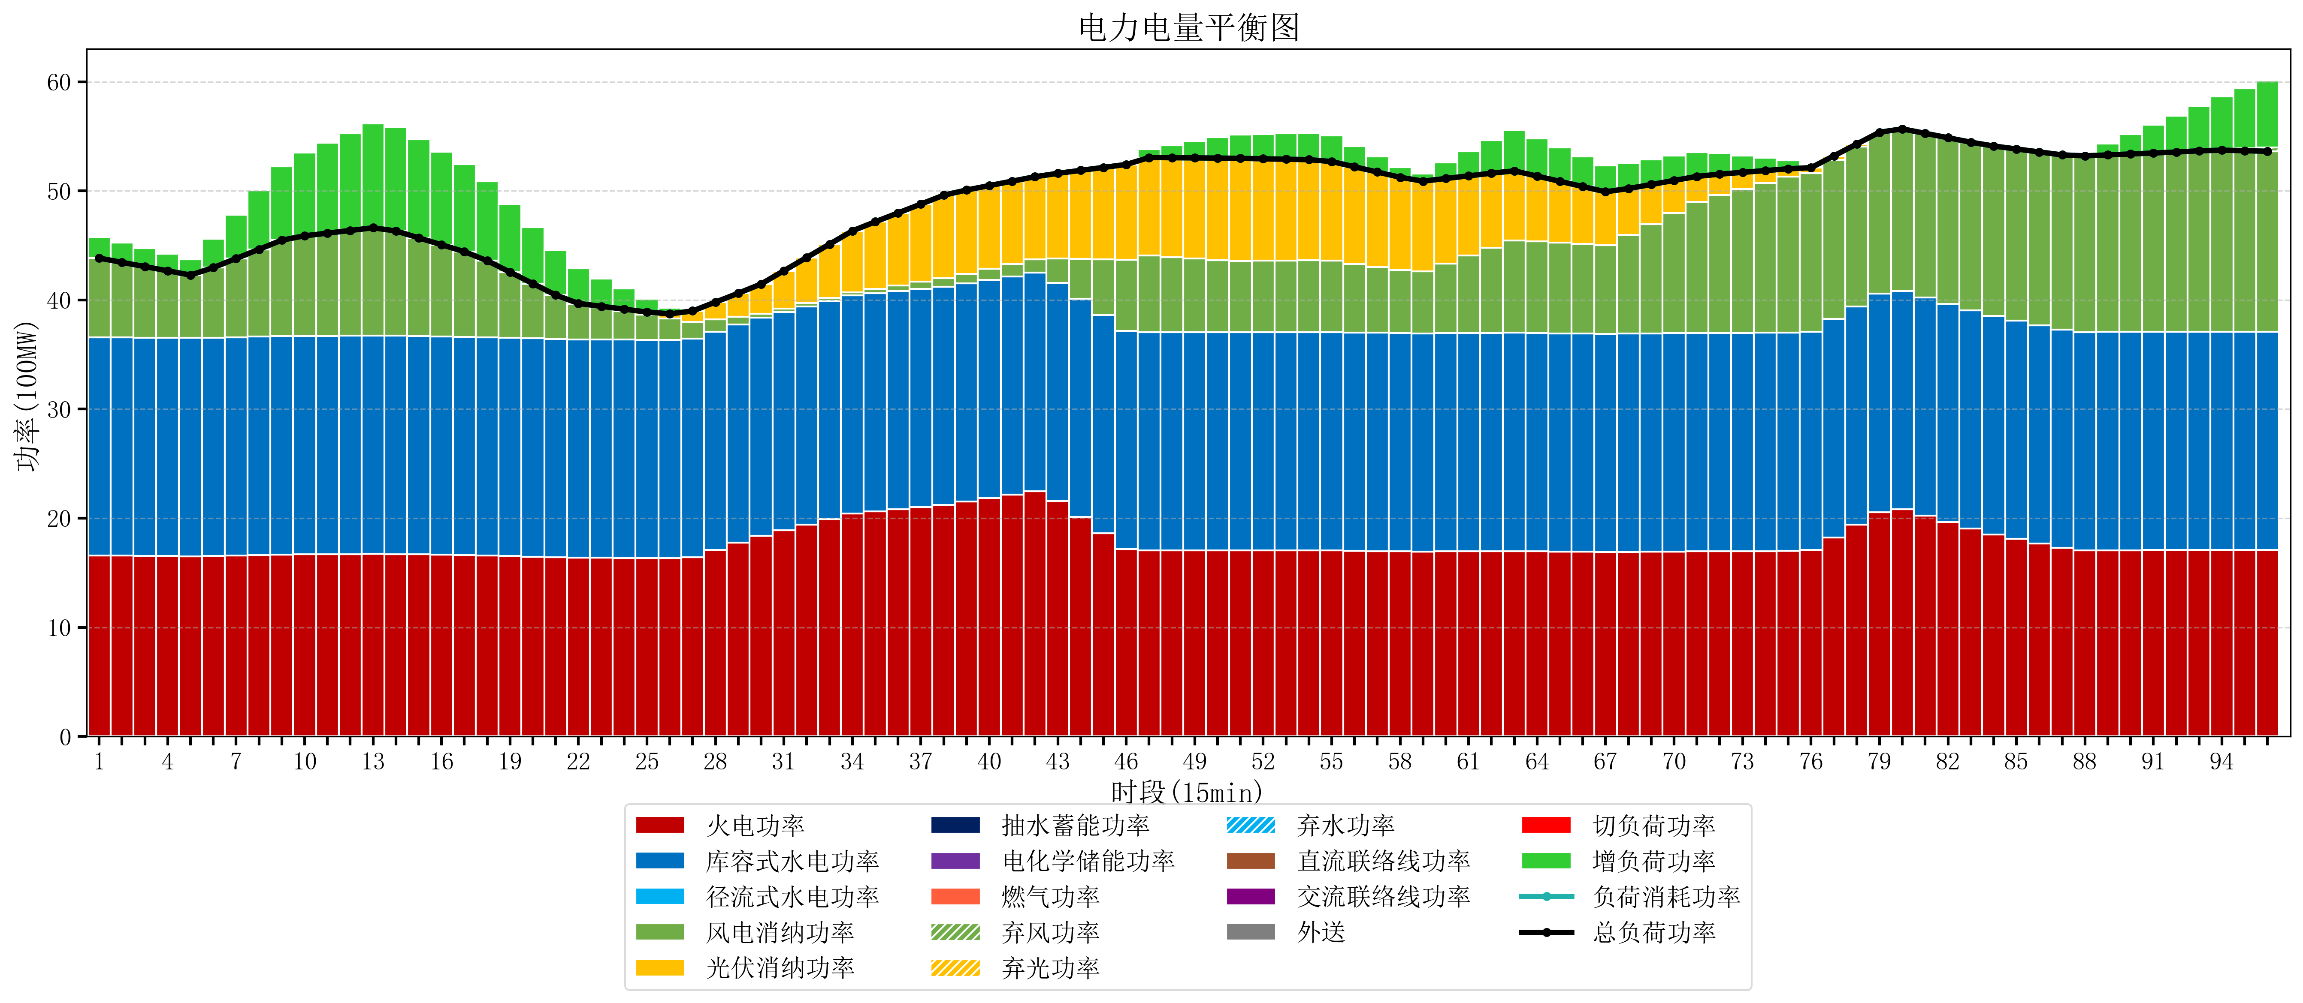
元件名称 | 时段1 | 时段2 | 时段3 | 时段4 | 时段5 | 时段6 | 时段7 | 时段8 | 时段9 | 时段10 | 时段11 | 时段12 | 时段13 | 时段14 | 时段15 | 时段16 | 时段17
name | t1 | t2 | t3 | t4 | t5 | t6 | t7 | t8 | t9 | t10 | t11 | t12 | t13 | t14 | t15 | t16 | t17
str | float64 | float64 | float64 | float64 | float64 | float64 | float64 | float64 | float64 | float64 | float64 | float64 | float64 | float64 | float64 | float64 | float64
火电功率 | 16.591578947 | 16.572210526 | 16.552842105 | 16.533473684 | 16.514105263 | 16.548033241 | 16.589955679 | 16.631878116 | 16.673800554 | 16.693778393 | 16.70601108 | 16.718243767 | 16.730476454 | 16.716027701 | 16.684426593 | 16.652825485 | 16.621224377
库容式水电功率 | 20 | 20 | 20 | 20 | 20 | 20 | 20 | 20 | 20 | 20 | 20 | 20 | 20 | 20 | 20 | 20 | 20
径流式水电功率 | 0 | 0 | 0 | 0 | 0 | 0 | 0 | 0 | 0 | 0 | 0 | 0 | 0 | 0 | 0 | 0 | 0
风电消纳功率 | 7.24 | 6.872 | 6.504 | 6.136 | 5.768 | 6.4126315789 | 7.2091578947 | 8.0056842105 | 8.8022105263 | 9.1817894737 | 9.4142105263 | 9.6466315789 | 9.8790526316 | 9.6045263158 | 9.0041052632 | 8.4036842105 | 7.8032631579
光伏消纳功率 | 0 | 0 | 0 | 0 | 0 | 0 | 0 | 0 | 0 | 0 | 0 | 0 | 0 | 0 | 0 | 0 | 0
抽水蓄能功率 | 0 | 0 | 0 | 0 | 0 | 0 | 0 | 0 | 0 | 0 | 0 | 0 | 0 | 0 | 0 | 0 | 0
电化学储能功率 | 0 | 0 | 0 | 0 | 0 | 0 | 0 | 0 | 0 | 0 | 0 | 0 | 0 | 0 | 0 | 0 | 0
燃气功率 | 0 | 0 | 0 | 0 | 0 | 0 | 0 | 0 | 0 | 0 | 0 | 0 | 0 | 0 | 0 | 0 | 0
直流联络线功率 | 0 | 0 | 0 | 0 | 0 | 0 | 0 | 0 | 0 | 0 | 0 | 0 | 0 | 0 | 0 | 0 | 0
交流联络线功率 | 0 | 0 | 0 | 0 | 0 | 0 | 0 | 0 | 0 | 0 | 0 | 0 | 0 | 0 | 0 | 0 | 0
负荷消耗功率 | 43.831578947 | 43.444210526 | 43.056842105 | 42.669473684 | 42.282105263 | 42.96066482 | 43.799113573 | 44.637562327 | 45.47601108 | 45.875567867 | 46.120221607 | 46.364875346 | 46.609529086 | 46.320554017 | 45.688531856 | 45.056509695 | 44.424487535
外送 | 0 | 0 | 0 | 0 | 0 | 0 | 0 | 0 | 0 | 0 | 0 | 0 | 0 | 0 | 0 | 0 | 0
总负荷功率 | 43.831578947 | 43.444210526 | 43.056842105 | 42.669473684 | 42.282105263 | 42.96066482 | 43.799113573 | 44.637562327 | 45.47601108 | 45.875567867 | 46.120221607 | 46.364875346 | 46.609529086 | 46.320554017 | 45.688531856 | 45.056509695 | 44.424487535
弃风功率 | 0 | 0 | 0 | 0 | 0 | 0 | 0 | 0 | 0 | 0 | 0 | 0 | 0 | 0 | 0 | 0 | 0
弃光功率 | 0 | 0 | 0 | 0 | 0 | 0 | 0 | 0 | 0 | 0 | 0 | 0 | 0 | 0 | 0 | 0 | 0
弃水功率 | 0 | 0 | 0 | 0 | 0 | 0 | 0 | 0 | 0 | 0 | 0 | 0 | 0 | 0 | 0 | 0 | 0
切负荷功率 | 0 | 0 | 0 | 0 | 0 | 0 | 0 | 0 | 0 | 0 | 0 | 0 | 0 | 0 | 0 | 0 | 0
增负荷功率 | 1.9196195724 | 1.8028406434 | 1.6860617145 | 1.5692827855 | 1.4525038566 | 2.636948116 | 4.0165758537 | 5.3962035913 | 6.775831329 | 7.6165666355 | 8.2671046132 | 8.917642591 | 9.5681805688 | 9.5203830903 | 9.0236556757 | 8.5269282611 | 8.0302008465

